Sheet2
 | 16
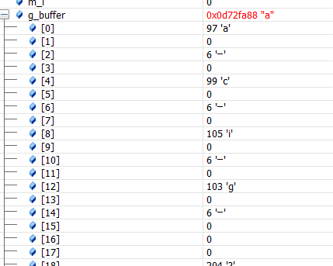
1632
97
6 | 1
99
6 | 3
105
6 | 9
103
6 | 7

1776

